상품제안서
필립스 마이크 유선 헤드폰 | 상품코드: S42921

 |  |  |  |  |  |  | 02-713-8555 | www.synergygift.co.kr
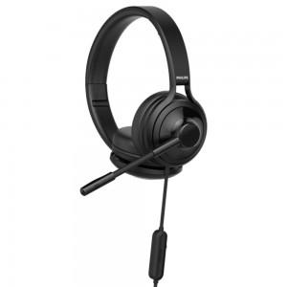

【상세/제작정보】

【인쇄/포장옵션】 | 레이저 / 포장지포장

【공급단가】 | 수량 | 30~ | 50~ | 100~ | 300~ | 500~
*VAT별도 | 단가 | 39,660원 | 37,520원 | 35,690원 | 34,780원 | 34,170원

【상품 URL】 | https://www.synergygift.co.kr:443/src/goods_detail.php?gdno=42921

